Sheet1
【18春训营价值投资新时代】任务六：文化传媒 - IP为王

【通关题】
1. 电影行业的产业链收益分配是怎样的？（请指出信息的出处）

产业链参与者包括：制片（拍电影），发行（宣传电影），院线+影院（播放电影，向消费者收费）
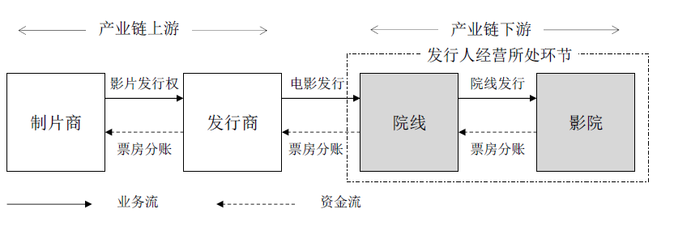

出处：《万达院线：首次公开发行A股股票招股说明书》P104(P127)

国内电影行业的分账比例：制片37%，发行6%，院线+影院57%
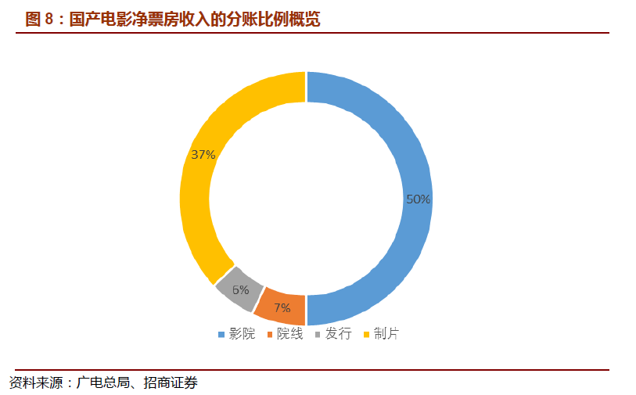

国内电影行业的主要收入还都是票房为主（接近90%）

2. 华谊兄弟赚的是什么钱？万达电影赚的是什么钱？两者的商业模式有何不同？谁是轻资产、谁是重资产？

华谊兄弟是电影制作商，轻资产，上市时固定资产占比 |  |  |  |  | 5%
万达电影是院线经营方，重资产，上市时固定资产占比 |  |  |  |  | 25%

华谊兄弟主要依靠制作高质量的影片（现在还包括电视剧）获取收入。公司整体的收入跟影片的质量关系很大，收入波动大。固定成本较少，单片的投入成本变化较大，收益也变化较大。

万达电影更像是分销商，主要的上映影片都会播放，此外还有部分周边收入（食物，广告等）。业绩变化与整体电影票房的变化高度一致。

3. 整理2009-2017各年中国电影行业票房排行前十的电影中国产电影的占比，标注有A股上市公司参与的影片。

 |  |  |  |  |  | A股公司 | A股公司
 |  | 国产数量 | 国产占比 | 国产电影 |  | 参与制作 | 参与发行
 | 2009 | 6 | 60% | 建国大业 |  | Y | Y
 |  |  |  | 赤壁(下) |  | Y | Y
 |  |  |  | 三枪拍案惊奇
 |  |  |  | 十月围城 |  | Y
 |  |  |  | 风声 |  | Y | Y | 华谊
 |  |  |  | 南京！南京！ |  | Y | Y
 | 2010 | 5 | 50% | 唐山大地震 |  | Y | Y | 华谊
 |  |  |  | 让子弹飞 |  | Y | Y
 |  |  |  | 非诚勿扰2 |  | Y | Y | 华谊
 |  |  |  | 狄仁杰之通天帝国 |  | Y | Y | 华谊
 |  |  |  | 叶问2：宗师传奇 |  |  | Y
 | 2011 | 4 | 40% | 金陵十三钗 |  |  | Y
 |  |  |  | 建党伟业 |  | Y | Y
 |  |  |  | 龙门飞甲 |  | Y
 |  |  |  | 失恋33天 |  |  | Y
 | 2012 | 3 | 30% | 人再囧途之泰囧 |  | Y | Y | 光线
 |  |  |  | 画皮2 |  | Y | Y | 光线 | 华谊
 |  |  |  | 十二生肖 |  | Y | Y | 华谊
 | 2013 | 7 | 70% | 西游降魔篇 |  | Y | Y | 华谊
 |  |  |  | 致我们终将逝去的青春 |  | Y | Y | 光线 | 1
 |  |  |  | 狄仁杰之神都龙王 |  | Y | Y | 华谊
 |  |  |  | 私人订制 |  | Y | Y | 华谊
 |  |  |  | 中国合伙人 |  | Y | Y | 光线 | 1
 |  |  |  | 北京遇上西雅图
 |  |  |  | 小时代
 | 2014 | 5 | 50% | 心花路放 |  | Y | Y
 |  |  |  | 西游记之大闹天宫 |  | Y | Y
 |  |  |  | 爸爸去哪儿 |  |  | Y | 光线 | 1
 |  |  |  | 分手大师 |  |  | Y | 光线 | 1
 |  |  |  | 后会无期
 | 2015 | 7 | 70% | 捉妖记 |  | Y | Y
 |  |  |  | 港囧 |  | Y | Y | 光线
 |  |  |  | 夏洛特烦恼
 |  |  |  | 寻龙诀 |  | Y | Y | 华谊 | 光线
 |  |  |  | 煎饼侠
 |  |  |  | 澳门风云2
 |  |  |  | 西游记之大圣归来
 | 2016 | 7 | 70% | 美人鱼 |  | Y | Y
 |  |  |  | 西游记之孙悟空三打白骨精 |  | Y | Y
 |  |  |  | 湄公河行动
 |  |  |  | 澳门风云3
 |  |  |  | 盗墓笔记 |  | Y
 |  |  |  | 功夫熊猫3 |  | Y | Y
 |  |  |  | 长城 |  | Y | Y
 | 2017 | 5 | 50% | 战狼2 |  |  | Y
 |  |  |  | 羞羞的铁拳 |  | Y
 |  |  |  | 功夫瑜伽 |  | Y
 |  |  |  | 西游伏妖篇 |  | Y
 |  |  |  | 芳华 |  | Y | Y | 华谊

华谊和光线占比在下降，在16和17年甚至前十的国产片中华谊和光线只有一部。而且现在整体的趋势是联合拍的比较多，参与的也不是百分之百。

数据来源：http://www.cbooo.cn/year?year=2018

4. 华谊、光线等老牌电影传媒上市公司江河日下是什么原因？

有三个方面的原因：
1. 华谊和光线原来御用的导演的老化。现在的这个电影市场，更多的是年轻的这个观众，导演老化之后对年轻人的喜好把握不是很好，导致其拍出来的片子并不符合现在年轻人的口味。这个跟原来冯小刚拍片的时候很受70后，80后的欢迎是完全是两回事情。

2. 通过让明星入股来圈住明星的这个经纪模式慢慢不行了.比如说像黄晓明，范冰冰，这样一批头牌明星都开始自己成立工作室，然后参与到影视剧的的制作中。华谊和光线对于他们的这个控制力也不强了。所以票房的号召力也存在衰退的趋势。

3. 上市后并没有能够形成机构化的核心竞争力。国内目前这个电影行业，还是以一些老江湖单打独斗，比如王中军王中磊。就是整体上市公司化运作后，并没有能够形成更强的一个核心竞争力。然后随着光线华谊的创始人开始进行一些多元化的投资（游戏什么的），反而在自己主营的电影这一块，没有能够像美国的几个大电影制作公司那样，形成比较深厚的沉淀。不可避免的结果就是这些上市公司它本身没有形成机构化以后，那么在影视投拍方面逐步的去衰弱。

5. 中国电影行业最近两三年的调整是什么原因？

下图为08-17年的电影票房变化：
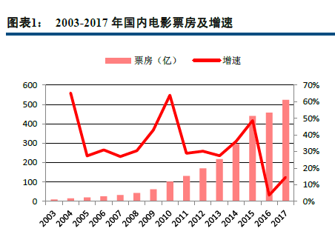

第一个原因是电影质量的竞争力不足。国内票房在16年以前都保持超高增速，电影制作行业不断有资本流入，但是实质上却并没有能够生产出优质的爆款内容。在电影保护政策下（放映单位年放映国产电影片的时间不得低于年放映电影片时间总和的三分之二。），目前国产电影的制作水平并没有随着时代而提升。但是观众的欣赏水平在不断提升，对品质要求要来越高。此外，可选择的影视娱乐内容也在不断的丰富（比如越来越多的优质网综）。

第二个原因是16年票补的减少，15年的时候还处于团购比较热的时候，那时候还有不少九块九之类的低价电影票，但16年以来，票价都已经基本回到了正常的水平。票补的减少在一定程度上影响了电影票的销量。目前各平台的竞争格局趋于稳定，不再利用票补抢占市场，

6. 对比中国、美国、日本、印度的人均GDP、人均电影票房、人均观影次数和人均电影银幕数量，评估中国电影行业的发展前景。

 |  | 中国 | 美国 | 日本 | 印度
 | 人口 | 13.9 | 3.3 | 1.3 | 13.3
亿美元 | GDP | 129,146 | 193,906 | 48,721 | 26,110
亿美元 | 票房收入 | 88 | 111 | 21 | 16 | 559
亿次 | 观影次数 | 16.2 | 12.4 | 1.7 | 30.0
 | 银幕数量 | 50,776 | 43,216 | 3,525 | 8,100
 | 人均GDP | 9,286 | 59,193 | 38,509 | 1,961
 | 人均票房 | 6.3 | 33.8 | 16.6 | 1.2
 | 人均观影 | 1.2 | 3.8 | 1.4 | 2.3
 | 百万人拥有银幕 | 37 | 132 | 28 | 6

注：上表非美元单位数据均按最近的汇率折算成美元。

从最核心的人均观影次数来说，对比美国都还有数倍的空间，但是对比日本已经比较接近了。其实现在很多指标（比如消费），拿中国跟日本相比已经比较相近了，跟美国比还是有比较大的差距。 和印度有些差距，这跟印度本身比较喜欢载歌载舞的生活方式也有关系，那么印度的这个电影市场其实在全世界也是一个比较领先的一个市场，尤其跟他们的这个人均GDP相比。从文化上来说我们跟日本更相近，所以说到底会像日本靠齐还是像美国靠齐还很难说。 而且日本原来那种VCD，DVD的这个影视行业是非常的发达的。那么中国也是一样的，中国现在三家大的这个视频网站的发展是非常迅速的。那么随着大家订购爱奇艺，优酷土豆的这个付费会员账号的越来越多。对于实际上要跑到电影院去看是有一定的冲击的。所以我们人均的观影次数究竟能不能超过印度。是不是能够像美国逼近，其实这个当中是有疑问的。

数据来源：
1. 美国电影数据：http://www.sohu.com/a/227602826_204078
2.日本电影数据：http://www.chinafilm.com/hygc/3687.jhtml
3.印度电影数据：http://www.chinafilm.com/hygc/3687.jhtml
4.中国电影数据：http://www.ce.cn/culture/gd/201801/02/t20180102_27515173.shtml
5. GDP数据来源：https://en.wikipedia.org/wiki/List_of_countries_by_GDP_(nominal)
6. 人口数据来源：https://en.wikipedia.org/wiki/List_of_countries_and_dependencies_by_population

7. 电视剧、电影和动漫的商业模式有何不同？

电视剧的制作方是卖给电视台+视频网站的，收入稳定，风险不大。承担风险的是电视台，电视台的采购（在投拍之前）其实更像是一次风险投资，后面收视率好还是差，结果都是电视台承担；一般电视剧的制作方在前期买个一家或者几家电视台之后就能回收成本，如果后期收视好，再继续卖的话，也不会有太多的收入。

电影是要直接面向终端消费者的，票房收入不稳定，如果一个电影投资一个亿，票房最后超过十亿了，那会赚翻。但是投资1个亿，票房也只有一个亿的话就大亏了，这个在开拍的时候都是不确定的，到上映才知道；

动漫也是则是通过动画片+漫画的形式形成IP，然后通过动漫周边产品获取收入。

8. 为什么好莱坞电影近年热衷于拍续集？

拍续集可以极大地降低电影投资的风险。因为前作形成了IP效应，保证拍出来的续作有不错的票房。尽管拍续集比较无聊，从内容创新上是比较无聊的事情，续集3456拍过去。但是对于制作方来说，是控制风险，确保收益的最好的方法。

9. 变形金刚30年前在大陆的商业模式和今天A股的哪些上市公司类似？

1985年夏，变形金刚港译版在香港播出。三年后，变形金刚在国内播出。同年变形金刚玩具开始进入市场。
商业模式就是：动画片形成IP+玩具变现
与奥飞娱乐的商业模式类似。奥飞旗下拥有包括《喜羊羊与灰太狼》，《巴啦啦小魔仙》，《火力少年王》，《超级飞侠》等动画IP，然后以销售动画IP中的人物形象，或者IP中的玩具（比如火力少年王的悠悠球系列，至今仍是奥飞最主要的产品之一）。

10. 投资电影最大的风险是什么？

票房失败。

11. 主题公园的商业模式本质是什么？轻资产还是重资产？

首先，主题乐园和赌场类似，前期建造需要先投入大量的资本，固定成本高，所以是重资产运营。后期的接待人数和人均消费金额决定了其收入来源。

12. 投资主题公园最大的风险是什么？什么才是主题公园的核心竞争力？

最大的风险是没有核心竞争力，后期收入跟不上；
主题乐园的核心竞争力，IP（最重要），区域及差异化的娱乐项目。
其实主题公园从全世界范围上来，看那些最成功的主题公园，其实靠的还是IP。比如迪斯尼为什么那么成功，是因为他有众多的这个卡通和动画的这个IP。除此以外，主题公园也取决一个供给。有点跟开餐馆类似，就是你的位置到底是在哪里。比如说香港的迪士尼乐园，初期刚开始开的时候背靠大陆客流是可以的，但是在上海开了以后它如果没有新的项目对它的这个分流就非常的明显。最后还有一个重要的因素是其特色的娱乐项目，比如长隆，里面的一些来自世界各地的野生动物，那也可以保证其比较强的竞争力。这也是为什么之前万达的一些主题公园都没有能够成功的原因，因为其没有差异化，基本上就是在复制开商城的一个模式。

13. 你认为如何给文化传媒行业估值？

首先应该区分一下是重资产还是轻资产的文化传媒企业。
对于轻资产的传媒企业，影视制作公司类似于游戏，业务收入不稳定，非常依赖于爆款，从PEPB上来说都不好估值，更看重其制作实力以及储备的IP价值。

对于重资产运营的主题乐园，用PB估值比较合适，同时还需要考虑其核心竞争力（IP储备，区域（供给），差异化）。

附加题
1、都是投资电影行业，投资中国电影、华谊兄弟、光线传媒和万达电影的关键区别是什么，列举这些上市公司2017年的收入/利润占比构成，简述你的结论。

以下取17年年报数据：

营业收入构成
中国电影 |  |  |  | 华谊兄弟 |  |  |  | 光线传媒 |  |  | 万达电影
 | 营收(亿) | 占比 |  |  | 营收(亿) | 占比 |  |  | 营收(亿) | 占比 |  | 营收(亿) | 占比
电影发行 | 53.9 | 60.7% |  | 互联网娱乐 | 3.1 | 7.8% |  | 电视剧 | 0.5 | 2.7% | 产品销售 | 18.1 | 13.7%
电影放映 | 18.0 | 20.2% |  | 内部抵销 | -0.3 |  |  | 电影 | 12.4 | 67.2% | 票房收入 | 83.3 | 63.0%
影视服务 | 10.8 | 12.1% |  | 品牌授权 | 2.6 | 6.6% |  | 动漫游戏 | 0.6 | 3.4% | 影院广告 | 24.0 | 18.1%
影视制作 | 6.1 | 6.9% |  | 影视娱乐 | 33.7 | 85.5% |  | 视频直播 | 4.9 | 26.7% | 其他 | 6.9 | 5.2%

毛利润=(营业收入-营业成本)/营业收入，在”附加题详细数据“sheet中有原始数据。

毛利润构成 |  |  |  | 毛利润构成 |  |  |  | 毛利润构成 |  |  | 毛利润构成
 | 毛利润(亿) | 占比 |  |  | 毛利润(亿) | 占比 |  |  | 毛利润(亿) | 占比 |  | 毛利润(亿) | 占比
电影发行 | 11.7 | 63.4% |  | 互联网娱乐 | 1.7 | 9.5% |  | 电视剧 | 0.5 | 6.6% | 产品销售 | 10.8 | 25.5%
电影放映 | 4.3 | 23.3% |  | 内部抵销 | 0.0 |  |  | 电影 | 5.4 | 71.6% | 票房收入 | 10.1 | 23.7%
影视服务 | 3.0 | 16.4% |  | 品牌授权 | 2.6 | 14.2% |  | 动漫游戏 | 0.6 | 8.3% | 影院广告 | 16.2 | 38.1%
影视制作 | -0.6 | -3.1% |  | 影视娱乐 | 13.5 | 75.1% |  | 视频直播 | 1.6 | 21.5% | 其他 | 5.4 | 12.7%

投资这是个公司的区别是其处于产业链的位置不同。单从电影产业来说，虽然收入的主要来源都是票房收入，但对于产业链的不同位置，其看点并不一样。

中国电影虽然是全产业链覆盖，但主要是电影发行（占比60%以上）。投资中国电影就是投资整个中国电影行业。

华谊兄弟和光线传媒，两者主要都是上游的制作。电影制作环节是人才的竞争，所以是对企业长期吸引人才能力下注。

万达电影做的是影院生意，影院投资规模较大，相对稳定，但不容易有超额回报。
万达年报中的三块业务，本质上都是影院带来的，广告和商品零售都是附着在影院上，无法独立存在，所以尽管广告的毛利占比高，分析万达还是主要看他的影院上座率，整体运营效率。

另外，光线，华谊在17年的电影市场份额分别约为2.2%和6.0%（按电影业务收入/全国总票房计算），万达电影的市场份额为13.5%，投资这些企业是投资产业链当中的相对龙头优势企业，但市场份额都离垄断很远。

